Trang_bìa
Posts and Telecommunications Institute of Technology |  |  |  |  |  |  | Thiết kế |  | Tài liệu phát triển |  | Tên hệ thống |  | Quản Lý Thuê Xe |  |  |  | Người tạo |  | Ngày tạo
 |  |  |  |  |  |  |  |  |  |  |  |  |  |  |  |  | Người cập nhật |  | Ngày cập nhật
 |  |  |  |  |  |  |  |  |  |  | Màn hình (ID) |  | DetailCar |  | Màn hình (Tên) |  | Trang chi tiết xe

 | QUAN LY THUE XE Tài liệu phát triển hệ thống

 | Version 1.0

 |  |  |  |  |  |  |  |  |  | 1. Mục đích |  |  | 7. Giao diện màn hình
 |  |  |  |  |  |  |  |  |  | 2. Giới hạn hoạt động |  |  | 8. Danh sách hạng mục
 |  |  |  |  |  |  |  |  |  | 3. Giới hạn hệ thống |  |  | 9. Khái quát chức năng
 |  |  |  |  |  |  |  |  |  | 4. Chức năng liên quan |  |  | 10. Xử lý chi tiết
 |  |  |  |  |  |  |  |  |  | 5. Không bao gồm
 |  |  |  |  |  |  |  |  |  | 6. Sơ đồ

Posts and Telecommunications Institute of Technology |  |  |  |  |  |  | Thiết kế |  | Tài liệu phát triển |  | Tên hệ thống |  | Quản Lý Thuê Xe |  |  |  | Người tạo |  | Ngày tạo
 |  |  |  |  |  |  |  |  |  |  |  |  |  |  |  |  | Người cập nhật |  | Ngày cập nhật
 |  |  |  |  |  |  |  |  |  |  | Màn hình (ID) |  | DetailCar |  | Màn hình (Tên) |  | Trang chi tiết xe

 | Lịch sử chỉnh sửa

 | Ver |  | Ngày cập nhật |  |  | Nội dung cập nhật |  |  |  |  |  |  | Người cập nhật
 |  |  |  |  |  |  |  |  |  |  |  |  |  | Ngày duyệt |  | Người duyệt |  | Ngày duyệt |  | Người duyệt

Posts and Telecommunications Institute of Technology |  |  |  |  |  |  | Thiết kế |  | Tài liệu phát triển |  | Tên hệ thống |  | Tìm kiếm việc và người giúp việc |  |  |  | Người tạo |  | Ngày tạo
 |  |  |  |  |  |  |  |  |  |  |  |  |  |  |  |  | Người cập nhật |  | Ngày cập nhật
 |  |  |  |  |  |  |  |  |  |  | Màn hình (ID) |  | DetailCar |  | Màn hình (Tên) |  | Trang chi tiết xe

 | 1. Mục đích
 |  | - Dùng để người dùng xem thông tin chi tiết xe, và gửi yêu cầu thuê xe
 |  | - Khách hàng nhập các yêu cầu thuê xe như ngày thuê ngày trả và gửi yêu cầu thuê xe lên hệ thống để Kế toán xét duyệt
 |  | - Sau khi nhấn nút Gửi Yêu Cầu, trường hợp phát sinh lỗi thì hiển thị thông báo lỗi, ngược lại di chuyển đến trang danh sách xe đang cho thuê trên hệ thống

 | 2. Giới hạn hoạt động
 |  | Không có

 | 3. Giới hạn hệ thống
 |  | Không có

 | 4. Chức năng liên quan
 |  | Không có

 | 5. Không bao gồm
 |  | Không có

Posts and Telecommunications Institute of Technology |  |  |  |  |  |  | Thiết kế |  | Tài liệu phát triển |  | Tên hệ thống |  | Quản Lý Thuê Xe |  |  |  | Người tạo |  | Ngày tạo
 |  |  |  |  |  |  |  |  |  |  |  |  |  |  |  |  | Người cập nhật |  | Ngày cập nhật
 |  |  |  |  |  |  |  |  |  |  | Màn hình (ID) |  | DetailCar |  | Màn hình (Tên) |  | Trang chi tiết xe

Trang chi tiết xe
 | 6. Sơ đồ

Trang danh sách xe

Trang chủ

Customer

 | Table

 |  |  | № | Loại | Tên |  |  |  |  |  | I/O | Ghi chú
 |  |  | 1 |  | Car |  |  | Table quản lý Xe |  |  | O
 |  |  | 2 |  | CarFeatures |  |  | Table quản lý các chức năng Xe |  |  | O
 |  |  | 4 |  | CarType |  |  | Table quản lý loại Xe |  |  | O
 |  |  | 5 |  | Brand |  |  | Table quản lý thương hiệu Xe |  |  | O
 |  |  | 6 |  | RentRequest |  |  | Table quản lý yêu cầu đặt Xe |  |  | I
 |  |  | 7 |  | SurCharge |  |  | Table quản lý các phụ phí |  |  | O
 |  |  | 8
 |  |  | 9
 |  |  | 10

 |  |  |  | ※ Loại (M: Master / T: Transaction table / Ⅰ: INI file / W: work table / V: view / S: stored procedures / L: SQL loader / F: file)

Thiết_kế
Posts and Telecommunications Institute of Technology |  |  |  |  |  |  | Thiết kế |  |  | Tài liệu phát triển |  |  |  | Tên hệ thống |  |  | Quản Lý Thuê Xe |  |  |  |  | Người tạo |  | Ngày tạo
 |  |  |  |  |  |  |  |  |  |  |  |  |  |  |  |  |  |  |  |  |  | Người cập nhật |  | Ngày cập nhật
 |  |  |  |  |  |  |  |  |  |  |  |  |  | Màn hình (ID) |  |  | DetailCar |  | Màn hình (Tên) |  |  | Trang chi tiết thông tin xe

 | 7. Giao diện màn hình
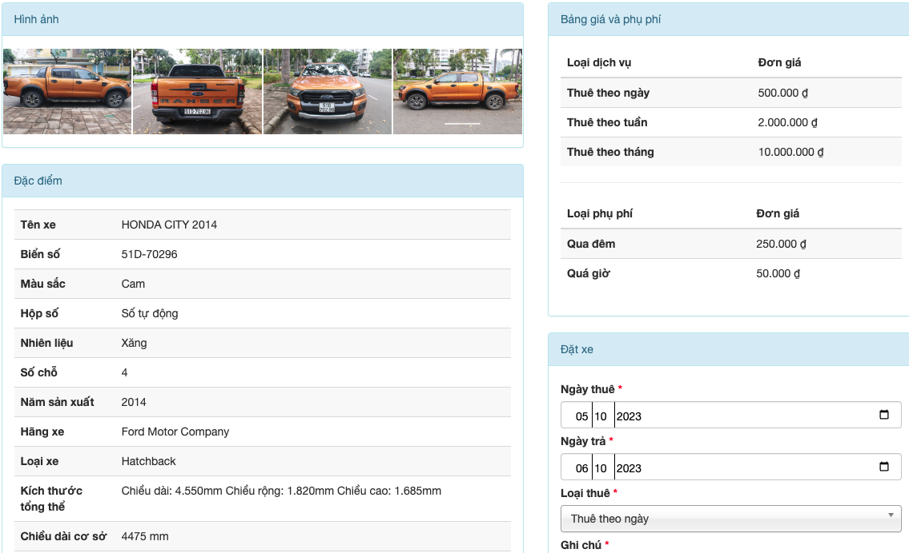

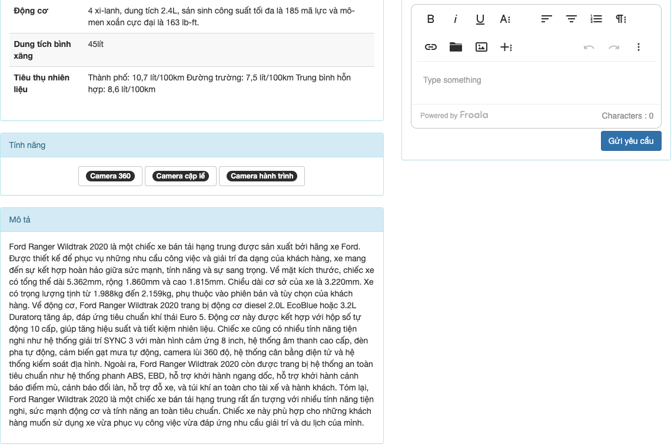

Posts and Telecommunications Institute of Technology |  |  |  |  |  |  | Thiết kế |  |  | Tài liệu phát triển |  |  |  | Tên hệ thống |  |  | Quản Lý Thuê Xe |  |  |  |  | Người tạo |  | Ngày tạo
 |  |  |  |  |  |  |  |  |  |  |  |  |  |  |  |  |  |  |  |  |  | Người cập nhật |  | Ngày cập nhật
 |  |  |  |  |  |  |  |  |  |  |  |  |  | Màn hình (ID) |  |  | DetailCar |  | Màn hình (Tên) |  |  | Trang chi tiết thông tin xe

 | 8. Danh sách hạng mục

 |  | [Vùng nhập]
 |  | № | Tên hạng mục |  |  |  | Loại dữ liệu |  | Độ dài |  | Bắt buộc |  | I/O | Control |  | Format |  | Ghi chú
 |  | 1 | Ngày thuê xe |  |  |  | DateTime |  |  |  |  | Y | In | Input Time
 |  | 2 | Ngày trả xe |  |  |  | DateTime |  |  |  |  | Y | In | Input Time
 |  | 3 | Loại thuê |  |  |  | Number |  |  |  |  | Y | In | Dropdown
 |  | 4 | Ghi chú |  |  |  | Chuỗi chữ |  |  |  |  | Y | In | TinyMCE

 |  | [Vùng nút]
 |  | № | Tên hạng mục |  |  |  |  |  | Control |  |  |  |  |  | Ghi chú
 |  | 1 | Gửi yêu cầu |  |  |  |  |  | Button

Posts and Telecommunications Institute of Technology |  |  |  |  |  |  | Thiết kế |  |  | Tài liệu phát triển |  |  |  | Tên hệ thống |  |  | Tìm kiếm việc và người giúp việc |  |  |  |  | Người tạo | TrungNH | Ngày tạo | 2018-01-10
 |  |  |  |  |  |  |  |  |  |  |  |  |  |  |  |  |  |  |  |  |  | Người cập nhật |  | Ngày cập nhật
 |  |  |  |  |  |  |  |  |  |  |  |  |  | Màn hình (ID) |  |  | Login |  | Màn hình (Tên) |  |  | Màn hình đăng nhập

 | 9. Khái quát chức năng
 |  | (1) Hiển thị ban đầu
 |  |  | 1. Hiển thị trang ở trạng thái ban đầu

 |  | (2) Xử lý gửi yêu cầu thuê xe
 |  |  | 1. Nhấn nút Gửi Yêu Cầu thì thực hiện xử lý gửi yêu cầu thuê xe
 |  |  | 2. Gửi yêu cầu thành công thì hiển thị tại form nhập và chuyển sang trang danh sách xe đang cho thuê, thất bại thì hiển thị thông báo lỗi tại form

 |  | (3) Xử lý chuyển sang trang danh sách xe đang cho thuê

Posts and Telecommunications Institute of Technology |  |  |  |  |  |  | Thiết kế |  |  | Tài liệu phát triển |  |  |  | Tên hệ thống |  |  | Quản Lý Thuê Xe |  |  |  |  | Người tạo |  | Ngày tạo
 |  |  |  |  |  |  |  |  |  |  |  |  |  |  |  |  |  |  |  |  |  | Người cập nhật |  | Ngày cập nhật
 |  |  |  |  |  |  |  |  |  |  |  |  |  | Màn hình (ID) |  |  | DetailCar |  | Màn hình (Tên) |  |  | Chi tiết thông tin xe

 | 10. Xử lý chi tiết
 |  | (1) Hiển thị ban đầu
 |  |  | 1. Thực hiện khởi tạo màn hình ban đầu

 |  |  |  | [Vùng nhập]
 |  |  |  | № | Tên hạng mục |  |  |  | Nội dung hiển thị |  |  |  |  |  |  |  |  | Giá trị |  |  | Sử dụng |  | Ghi chú
 |  |  |  | 1 | Ngày thuê |  |  |  | Ngày thuê |  |  |  |  |  |  |  |  | Blank |  |  | Có thể
 |  |  |  | 2 | Ngày trả |  |  |  | Ngày trả |  |  |  |  |  |  |  |  | Blank |  |  | Có thể
 |  |  |  | 3 | Loại thuê |  |  |  | Loại thuê |  |  |  |  |  |  |  |  | Blank |  |  | Có thể
 |  |  |  | 4 | Ghi chú |  |  |  | Ghi chú |  |  |  |  |  |  |  |  | Blank |  |  | Có thể

 |  |  |  | [Vùng nút]
 |  |  |  | № | Tên hạng mục |  |  |  | Nội dung hiển thị |  |  |  |  |  |  |  |  | Giá trị |  |  | Sử dụng |  | Ghi chú
 |  |  |  | 1 | Gửi yêu cầu thuê xe |  |  |  | Gửi yêu cầu |  |  |  |  |  |  |  |  |  |  |  | Có thể

 |  | (2) Xử lý gửi yêu cầu thuê xe
 |  |  | 1. Nhấn nút button Gửi Yêu Cầu để thực hiện xử lý
 |  |  | 2. Xử lý check
 |  |  |  | a. Check hạng mục
 |  |  |  | № | Tên hạng mục |  |  |  | Nội dung check |  |  |  |  |  |  |  |  |  |  | Message
 |  |  |  | 1 | StartDate |  |  |  | Trường hợp chưa nhập, báo lỗi |  |  |  |  |  |  |  |  |  |  | Vui lòng nhập ngày thuê
 |  |  |  | 2 | EndDate |  |  |  | Trường hợp chưa nhập, báo lỗi |  |  |  |  |  |  |  |  |  |  | Vui lòng nhập ngày trả xe
 |  |  |  | 3 | EstimateId |  |  |  | Trường hợp nhập loại không nằm trong danh sách đã cấu hình |  |  |  |  |  |  |  |  |  |  | Loại thuê không hợp lệ
 |  |  |  | 4 | Note |  |  |  | Có thể để trống

 |  |  | 3. Xử lý gửi yêu cầu
 |  |  |  | Đối tượng |  |  |  | Truy xuất
 |  |  |  | RentCarViewModel |  |  |  |  | RentCarViewModel.StartDate
 |  |  |  |  |  |  |  |  | RentCarViewModelr.EndDate
 |  |  |  |  |  |  |  |  | RentCarViewModel.EstimateId
 |  |  |  |  |  |  |  |  | RentCarViewModel.Note

 |  |  |  | a. Gọi tới CarController action Rent gói parameter qua một đối tượng RentCarViewModel
 |  |  |  |  | Câu truy vấn: CarService.RentCarAsync(RentCarViewModel)
 |  |  |  |  | - Nếu thành công: thì gửi thông báo Yêu cầu thuê xe thành công
 |  |  |  |  | - Nếu thất bại: thông báo tại trang này
 |  |  |  | Thông báo |  | Trường hợp |  |  |  |  |  |  |  |  |  |  |  |  |  | Message Code
 |  |  |  | SUCCESS |  | Đặt xe thành công, vui lòng đợi xác nhận từ nhân viên |  |  |  |  |  |  |  |  |  |  |  |  |  | RENTCAR_SUCCESS
 |  |  |  | FAIL |  | Xe không có sẵn để thuê trong thời gian trên |  |  |  |  |  |  |  |  |  |  |  |  |  | RENTCAR_FAILED

